レイアウト
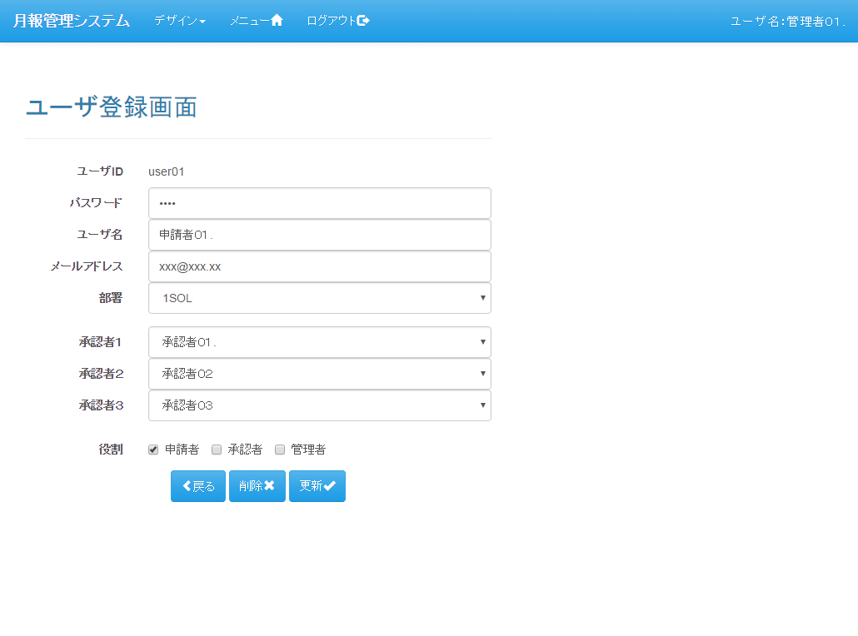
レイアウト |  | プロジェクト | 月報管理システム | 作成日 |  |  | 作成者 |  |  | 承認 | ページ
 |  | システム | 月報管理システム | 2016-08-22 |  |  | FS壁谷
サブシステム | - | 機能名 | ユーザ登録画面
表示パターン | 新規 |  |  |  | 機能概要（画面・処理）

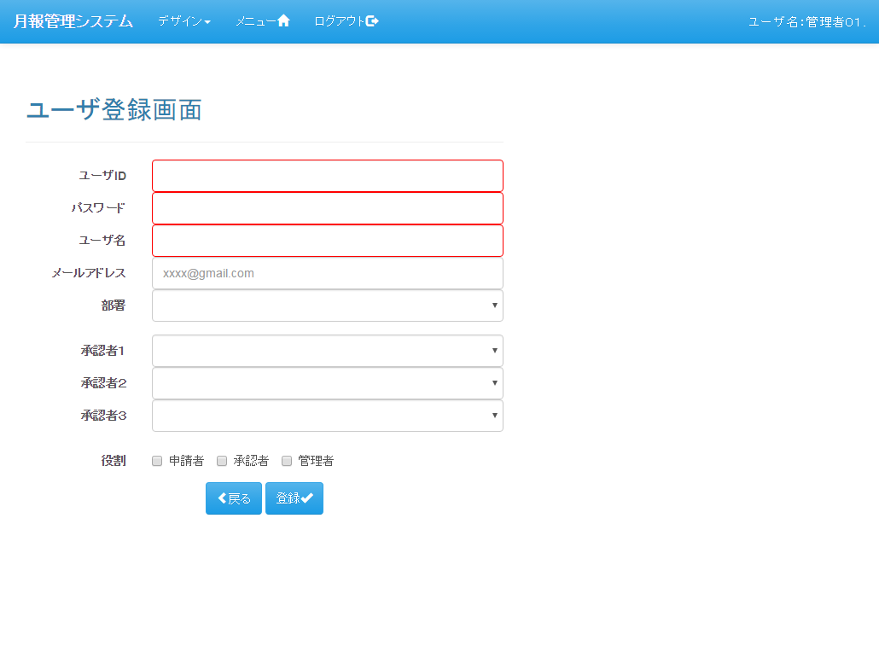
 |  |  |  |  | 【機能概要】

 |  |  |  |  |  | ユーザの登録、更新、削除を行う

 |  |  |  |  | 【利用権限】

 |  |  |  |  |  | 管理者 |  | ： | ○
 |  |  |  |  |  | 承認者 |  | ： | ×
 |  |  |  |  |  | 申請者 |  | ： | ×

表示パターン | 更新 |  |  |  | 機能概要（画面・処理）

遷移図
遷移図 |  | プロジェクト | 月報管理システム | 作成日 | 作成者 |  |  | 承認 | ページ
 |  | システム | 月報管理システム | 2016-08-22 | FS壁谷
サブシステム | - | 機能名 | ユーザ登録画面
遷移図 |  |  |  |  | 備考

凡例
：親画面
：子画面
：画面遷移
：別画面表示
：分岐、合流
：始点
：終点

「ユーザ登録」アンカー
メニュー

「新規」ボタン
「（明細）選択」ボタン
ユーザ一覧
ユーザ登録
 |  |  |  |  | 【画面遷移元】
 |  |  |  |  |  | ・ | メニュー画面
 |  |  |  |  |  | ・ | ユーザ一覧画面

「登録」ボタン
「更新」ボタン
「削除」ボタン
「戻る」ボタン
 |  |  |  |  | 【画面遷移先】
 |  |  |  |  |  | ・ | メニュー画面
 |  |  |  |  |  | ・ | ユーザ一覧画面

[ユーザ一覧からの遷移時]

[メニューから遷移時]

画面仕様(App)
画面仕様(App) |  |  |  |  |  |  |  |  |  |  |  | プロジェクト |  |  |  |  | 月報管理システム |  |  |  |  |  |  |  |  |  |  |  |  |  | 作成日 |  |  |  |  | 作成者 | 承認 | ページ
 |  |  |  |  |  |  |  |  |  |  |  | システム |  |  |  |  | 月報管理システム |  |  |  |  |  |  |  |  |  |  |  |  |  | 2016-08-22 |  |  |  |  | FS壁谷
サブシステム |  |  |  |  | - |  |  |  |  |  |  | 機能名 |  |  |  |  | ユーザ登録画面
イベント名 |  |  |  |  | 初期表示処理（新規） |  |  |  |  |  |  |  |  |  |  |  |  |  |  |  |  |  |  |  |  |  |  |  |  |  |  |  |  |  |  | 備考

 | 【サーバ処理】
 |  | 0. | 初期処理 |  |  |  | → | → | → | → | → | → | → | → | → | → | → | → | → | → | → | → | → | → | → | → | → | → | → | → | → | → | → | → | → | 「共通仕様（初期処理）イベント」参照

 |  | 1. | 画面表示モードを「新規」に設定

 |  | 2. | ユーザ登録画面を表示 |  |  |  |  |  |  | → | → | → | → | → | → | → | → | → | → | → | → | → | → | → | → | → | → | → | → | → | → | → | → | → | → | 「画面項目（新規）シート」参照

イベント名 |  |  |  |  | 初期表示処理（更新） |  |  |  |  |  |  |  |  |  |  |  |  |  |  |  |  |  |  |  |  |  |  |  |  |  |  |  |  |  |  | 備考

 | 【サーバ処理】
 |  | 0. | 初期処理 |  |  |  | → | → | → | → | → | → | → | → | → | → | → | → | → | → | → | → | → | → | → | → | → | → | → | → | → | → | → | → | → | 「共通仕様（初期処理）イベント」参照

 |  | 1. | リクエストパラメータから「ユーザID」を取得

 |  | 2. | 画面表示モードを「更新」に設定

 |  | 4. | 取得したユーザIDに紐付くユーザ情報の取得

 |  |  | 4-1. | ユーザ情報の取得 |  |  |  |  |  |  |  | → | → | → | → | → | → | → | → | → | → | → | → | → | → | → | → | → | → | → | → | → | → | → | → | 「SQLシート_ユーザマスタビュー1件取得」参照

 |  |  | 4-2. | ユーザ役割情報の取得 |  |  |  |  |  |  |  | → | → | → | → | → | → | → | → | → | → | → | → | → | → | → | → | → | → | → | → | → | → | → | → | 「SQLシート_ユーザ役割一覧取得」参照

 |  | 5. | ユーザ登録画面を表示 |  |  |  |  |  |  | → | → | → | → | → | → | → | → | → | → | → | → | → | → | → | → | → | → | → | → | → | → | → | → | → | → | 「画面項目（更新）シート」参照

イベント名 |  |  |  |  | 登録ボタン押下 |  |  |  |  |  |  |  |  |  |  |  |  |  |  |  |  |  |  |  |  |  |  |  |  |  |  |  |  |  |  | 備考

 | 【画面処理】
 |  | 1. | html5による入力チェックの実行 |  |  |  |  |  |  | → | → | → | → | → | → | → | → | → | → | → | → | → | → | → | → | → | → | → | → | → | → | → | → | → | → | 「画面項目(新規)シート」参照

 |  | 2. | 確認メッセージ表示

 |  | 3. | submit実行

 | 【サーバ処理】
 |  | 1. | Javaによる入力チェックを実行 |  |  |  |  |  |  | → | → | → | → | → | → | → | → | → | → | → | → | → | → | → | → | → | → | → | → | → | → | → | → | → | → | 「画面項目(新規)シート」参照

 |  | 2. | 業務ロジックチェックを実行（検証エラーで処理終了）

 |  |  | 2-1. | ユーザIDの重複チェック

 |  |  |  | 2-1-1. |  | ユーザIDからユーザ情報を取得 |  |  |  |  |  |  |  |  |  | → | → | → | → | → | → | → | → | → | → | → | → | → | → | → | → | → | → | → | → | 「共通SQL_ユーザマスタ_1件取得」の実行

 |  |  |  | 2-1-2. |  | ユーザIDが重複しているか確認 |  |  |  |  |  |  |  |  |  | → | → | → | → | → | → | → | → | → | → | → | → | → | → | → | → | → | → | → | → | 「検証シート_No1」参照

 |  |  | 2-2. | 承認ルート設定チェック

 |  |  |  | 2-2-1. |  | 承認者１～３に重複している承認者がいるか確認 |  |  |  |  |  |  |  |  |  |  |  | → | → | → | → | → | → | → | → | → | → | → | → | → | → | → | → | → | → | 「検証シート_No2」参照

 |  |  |  | 2-2-2. |  | 役割が申請者の時、承認者３が入力されているか確認 |  |  |  |  |  |  |  |  |  |  |  | → | → | → | → | → | → | → | → | → | → | → | → | → | → | → | → | → | → | 「検証シート_No3」参照

 |  | 3. | 登録処理の実行

 |  |  | 3-1. | ユーザマスタの登録 |  |  |  |  | → | → | → | → | → | → | → | → | → | → | → | → | → | → | → | → | → | → | → | → | → | → | → | → | → | → | → | 「SQLシート_ユーザマスタ登録」参照

 |  |  | 3-2. | ユーザ役割マスタの登録

 |  |  |  | 3-2-1. |  | ユーザIDに紐付くユーザ役割マスタの物理削除 |  |  |  |  |  |  |  |  |  |  |  |  | → | → | → | → | → | → | → | → | → | → | → | → | → | → | → | → | → | 「SQLシート_ユーザ役割マスタ物理削除」参照

 |  |  |  | 3-2-2. |  | 申請者フラグがONの場合、役割を申請者としてユーザ役割マスタの新規登録 |  |  |  |  |  |  |  |  |  |  |  |  |  |  |  |  |  | → | → | → | → | → | → | → | → | → | → | → | → | 「SQLシート_ユーザ役割マスタ登録」参照

 |  |  |  | 3-2-3. |  | 承認者フラグがONの場合、役割を承認者としてユーザ役割マスタの新規登録 |  |  |  |  |  |  |  |  |  |  |  |  |  |  |  |  |  | → | → | → | → | → | → | → | → | → | → | → | → | 「SQLシート_ユーザ役割マスタ登録」参照

 |  |  |  | 3-2-4. |  | 管理者フラグがONの場合、役割を管理者としてユーザ役割マスタの新規登録 |  |  |  |  |  |  |  |  |  |  |  |  |  |  |  |  |  | → | → | → | → | → | → | → | → | → | → | → | → | 「SQLシート_ユーザ役割マスタ登録」参照

 |  | 4. | 完了メッセージの設定

 |  | 5. | ユーザ一覧画面の再検索処理にリダイレクト |  |  |  |  |  |  |  |  |  |  |  | → | → | → | → | → | → | → | → | → | → | → | → | → | → | → | → | → | → | → | → | → | 「ユーザ一覧画面の設計書」参照

イベント名 |  |  |  |  | 更新ボタン押下 |  |  |  |  |  |  |  |  |  |  |  |  |  |  |  |  |  |  |  |  |  |  |  |  |  |  |  |  |  |  | 備考

 | 【画面処理】
 |  | 1. | html5による入力チェックの実行 |  |  |  |  |  |  | → | → | → | → | → | → | → | → | → | → | → | → | → | → | → | → | → | → | → | → | → | → | → | → | → | → | 「画面項目(更新)シート」参照

 |  | 2. | 確認メッセージ表示

 |  | 3. | submit実行

 | 【サーバ処理】
 |  | 1. | Javaによる入力チェックを実行 |  |  |  |  |  |  | → | → | → | → | → | → | → | → | → | → | → | → | → | → | → | → | → | → | → | → | → | → | → | → | → | → | 「画面項目(更新)シート」参照

 |  | 2. | 業務ロジックチェックを実行（検証エラーで処理終了）

 |  |  | 2-1. | 承認ルート設定チェック

 |  |  |  | 2-1-1. |  | 承認者１～３に重複している承認者がいるか確認 |  |  |  |  |  |  |  |  |  |  |  | → | → | → | → | → | → | → | → | → | → | → | → | → | → | → | → | → | → | 「検証シート_No2」参照

 |  |  |  | 2-1-2. |  | 役割が申請者の時、承認者３が入力されているか確認 |  |  |  |  |  |  |  |  |  |  |  | → | → | → | → | → | → | → | → | → | → | → | → | → | → | → | → | → | → | 「検証シート_No3」参照

 |  | 3. | 更新処理の実行

 |  |  | 3-1. | ユーザマスタの更新 |  |  |  |  | → | → | → | → | → | → | → | → | → | → | → | → | → | → | → | → | → | → | → | → | → | → | → | → | → | → | → | 「SQLシート_ユーザマスタ更新」参照

 |  |  |  | 2-1-1. |  | 排他制御エラーの場合、処理終了 |  |  |  |  |  |  |  |  |  |  |  | → | → | → | → | → | → | → | → | → | → | → | → | → | → | → | → | → | → | 「検証シート_No4」参照

 |  |  | 3-2. | ユーザ役割マスタの更新

 |  |  |  | 3-2-1. |  | ユーザIDに紐付くユーザ役割マスタの物理削除 |  |  |  |  |  |  |  |  |  |  |  |  | → | → | → | → | → | → | → | → | → | → | → | → | → | → | → | → | → | 「SQLシート_ユーザ役割マスタ物理削除」参照

 |  |  |  | 3-2-2. |  | 申請者フラグがONの場合、役割を申請者としてユーザ役割マスタの新規登録 |  |  |  |  |  |  |  |  |  |  |  |  |  |  |  |  |  | → | → | → | → | → | → | → | → | → | → | → | → | 「SQLシート_ユーザ役割マスタ登録」参照

 |  |  |  | 3-2-3. |  | 承認者フラグがONの場合、役割を承認者としてユーザ役割マスタの新規登録 |  |  |  |  |  |  |  |  |  |  |  |  |  |  |  |  |  | → | → | → | → | → | → | → | → | → | → | → | → | 「SQLシート_ユーザ役割マスタ登録」参照

 |  |  |  | 3-2-4. |  | 管理者フラグがONの場合、役割を管理者としてユーザ役割マスタの新規登録 |  |  |  |  |  |  |  |  |  |  |  |  |  |  |  |  |  | → | → | → | → | → | → | → | → | → | → | → | → | 「SQLシート_ユーザ役割マスタ登録」参照

 |  | 4. | 完了メッセージの設定

 |  | 5. | ユーザ一覧画面の再検索処理にリダイレクト |  |  |  |  |  |  |  |  |  |  |  | → | → | → | → | → | → | → | → | → | → | → | → | → | → | → | → | → | → | → | → | → | 「ユーザ一覧画面の設計書」参照

イベント名 |  |  |  |  | 削除ボタン押下 |  |  |  |  |  |  |  |  |  |  |  |  |  |  |  |  |  |  |  |  |  |  |  |  |  |  |  |  |  |  | 備考

未実装
 | 【画面処理】
 |  | 1. | 確認メッセージ表示

 |  | 2. | submit実行

 | 【サーバ処理】
 |  | 1. | 削除処理の実行

 |  |  | 3-1. | ユーザマスタの論理削除 |  |  |  |  |  |  | → | → | → | → | → | → | → | → | → | → | → | → | → | → | → | → | → | → | → | → | → | → | → | → | → | 「SQLシート_ユーザマスタ論理削除」参照

 |  |  |  | 2-1-1. |  | 排他制御エラーの場合、処理終了 |  |  |  |  |  |  |  |  |  |  |  | → | → | → | → | → | → | → | → | → | → | → | → | → | → | → | → | → | → | 「検証シート_No4」参照

 |  | 4. | 完了メッセージの設定

 |  | 5. | ユーザ一覧画面の再検索処理にリダイレクト |  |  |  |  |  |  |  |  |  |  |  | → | → | → | → | → | → | → | → | → | → | → | → | → | → | → | → | → | → | → | → | → | 「ユーザ一覧画面の設計書」参照

イベント名 |  |  |  |  | 戻るボタン押下 |  |  |  |  |  |  |  |  |  |  |  |  |  |  |  |  |  |  |  |  |  |  |  |  |  |  |  |  |  |  | 備考

 | 【画面処理】
 |  | 1. | submit実行

 | 【サーバ処理】
 |  | 1. | 前画面に遷移

 |  |  | 1-1. | 前画面がユーザ一覧画面の場合、ユーザー一覧画面の再検索処理にリダイレクト |  |  |  |  |  |  |  |  |  |  |  |  |  |  |  |  |  |  | → | → | → | → | → | → | → | → | → | → | → | → | → | 「ユーザ一覧画面の設計書」参照

 |  |  | 1-2. | 前画面がメニュー画面の場合、メニュー画面にリダイレクト |  |  |  |  |  |  |  |  |  |  |  |  |  | → | → | → | → | → | → | → | → | → | → | → | → | → | → | → | → | → | → | 「メニュー画面の設計書」参照

イベント名 |  |  |  |  | 共通仕様（初期処理） |  |  |  |  |  |  |  |  |  |  |  |  |  |  |  |  |  |  |  |  |  |  |  |  |  |  |  |  |  |  | 備考

 |  | 1. | 承認者一覧用セレクトボックスの取得 |  |  |  |  |  |  |  |  | → | → | → | → | → | → | → | → | → | → | → | → | → | → | → | → | → | → | → | → | → | → | → | → | 「SQLシート_セレクトボックス用承認者一覧取得」参照

